Categorias
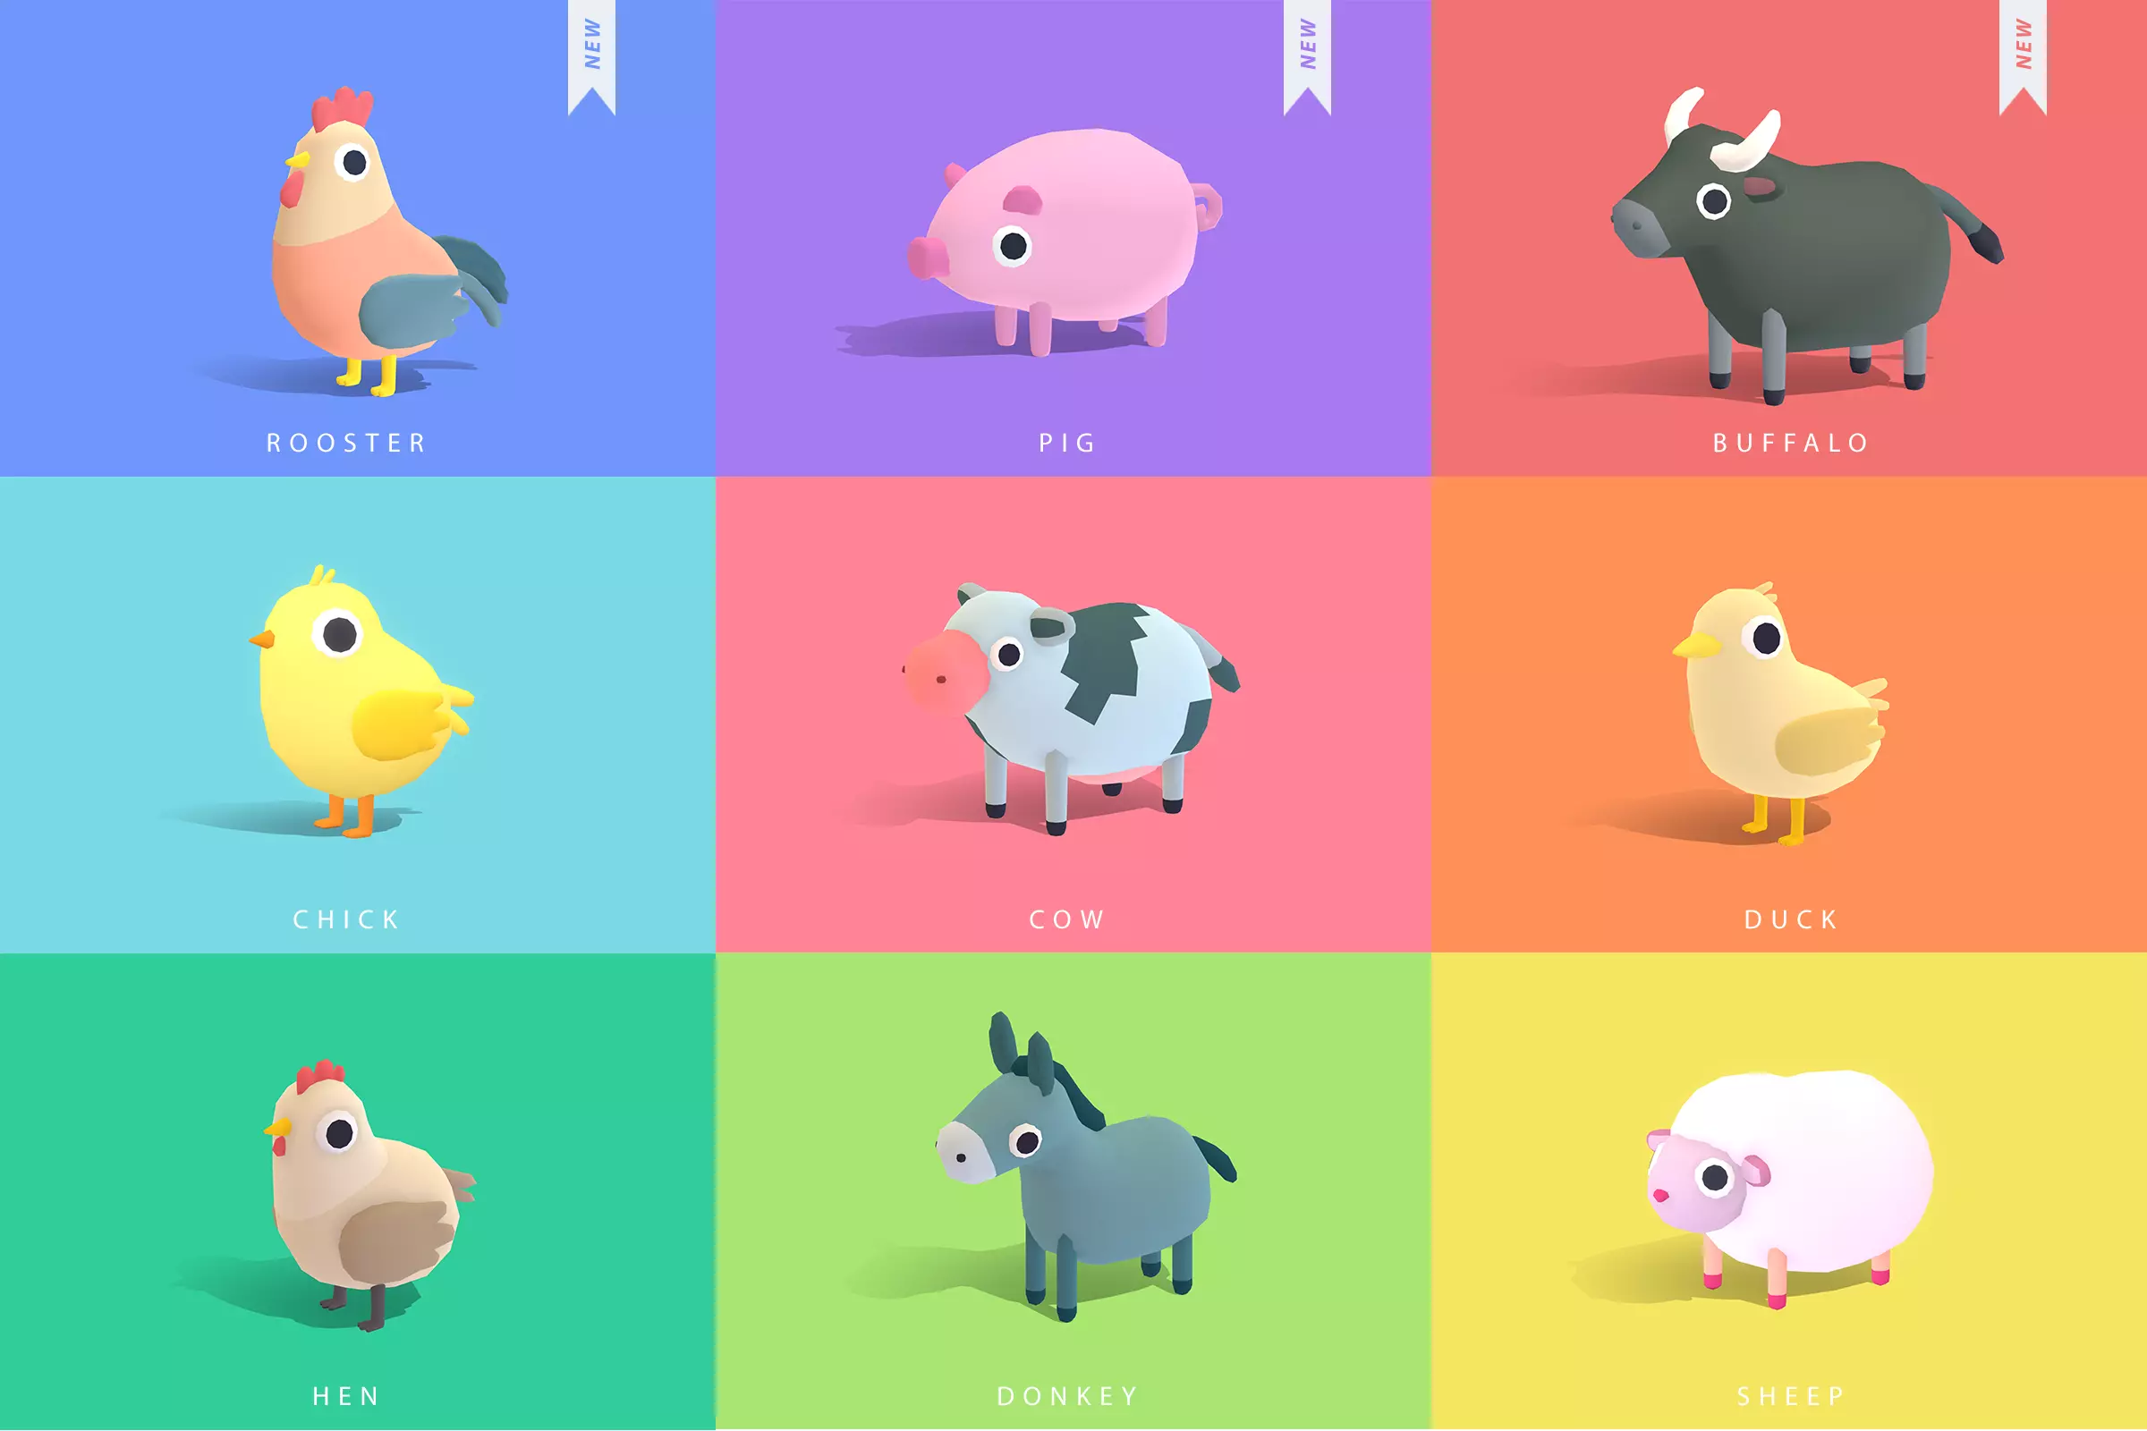
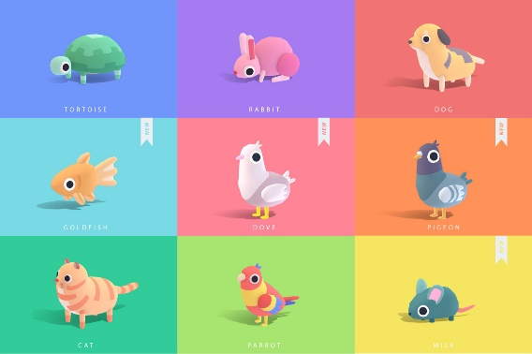
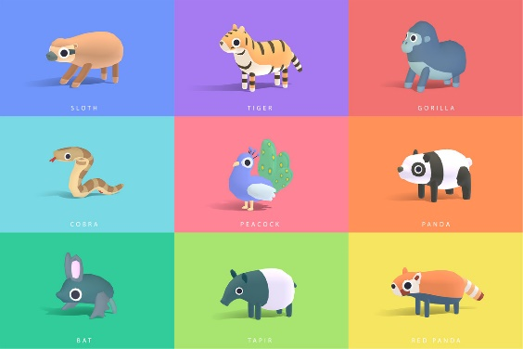
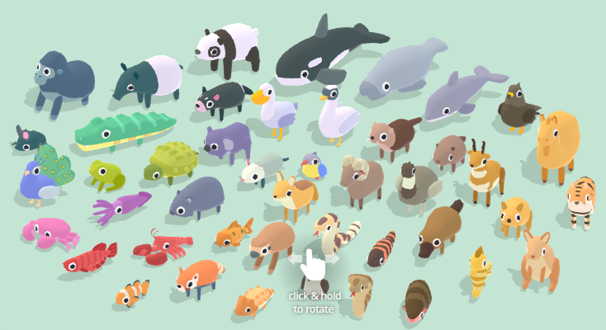
Action | Localidades | Comida Típica dos habitantes | Animals | Images
Get Food | Pets | Seeds & Fruit & Rat | Pets (18) : Cat, Dog, Dove, Goldfish, Mice, Parrot, Pigeon, Rabbit, Tortoise, Chameleon, Chipmunk, Ferret, Hamster, Hedgehog, Iguana, Monkey, Python, Squirrel
Get Food | Farm | Seeds & Worm & Rat | Farm (18) : Buffalo, Chick, Cow, Donkey, Duck, Hen, Pig, Rooster, Sheep, Alpaca, Bull, Goat, Goose, Horse, Lamb, Llama, Mallard, Turkey.
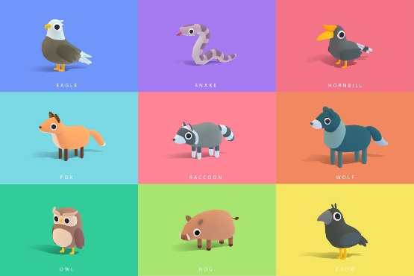
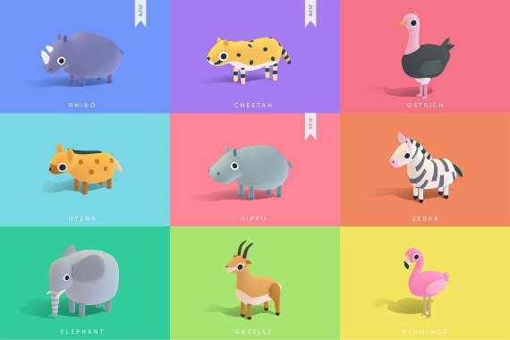
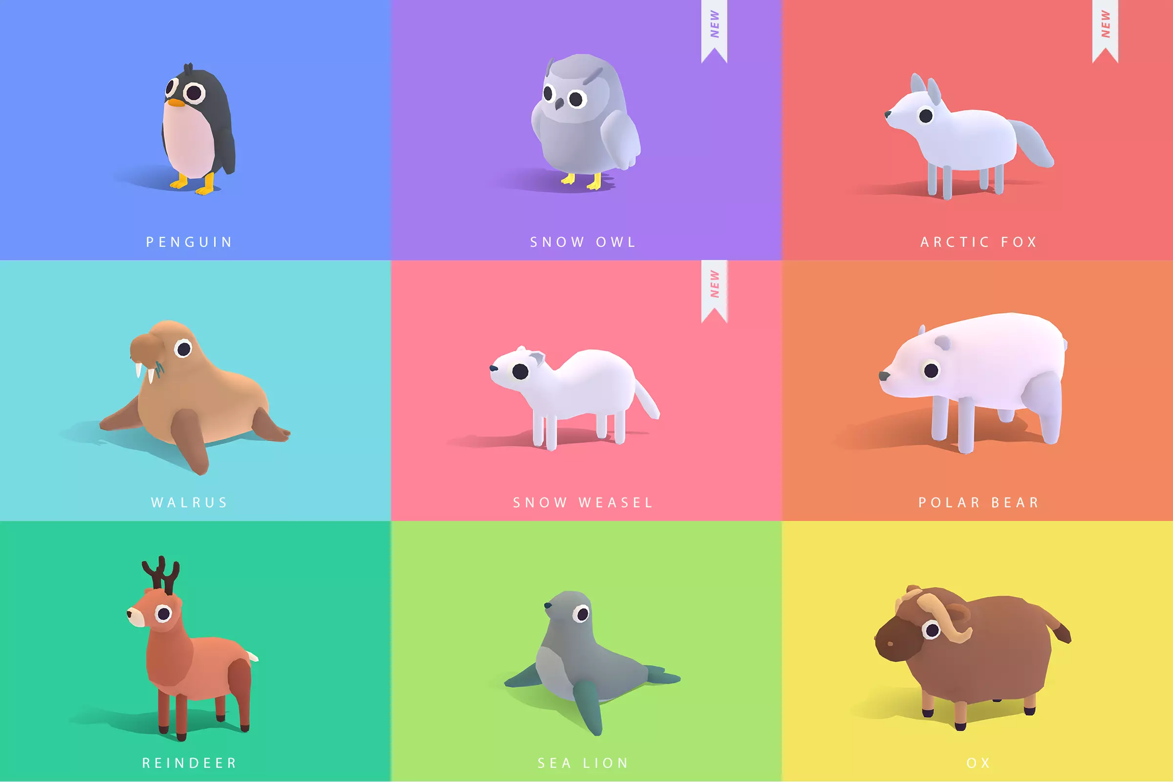
Get Food | Jungle | Fruit & Worm & Rat | Jungle (18) :Bat, Cobra, Gorilla, Panda, Peacock, Red Panda, Sloth, Tapir, Tiger, Chimp, Gaur, Jaguar, Leopard, Macaw, Monitor Lizard, Mousedeer, Orang Utan, Snake
Get Food | Forest | Fruit & Seeds & Rat | Forest (18) : Crow, Eagle, Fox, Hog, Hornbill, Owl, Raccoon, Snake, Wolf, Badger, Bear, Cardinal, Deer, Lemur, Marten, Mole, Skunk, Toucan.
Get Baby | River | Worm & Fish & Rat | River (18) : Arowana, Beaver, Carp, Crocodile, Frog, Kingfisher, Manatee, Snapping Turtle, Swan, Alligator, Bass, Capybara, Catfish, Mudskipper, Otter, Piranha, River Dolphinm Shoebill.
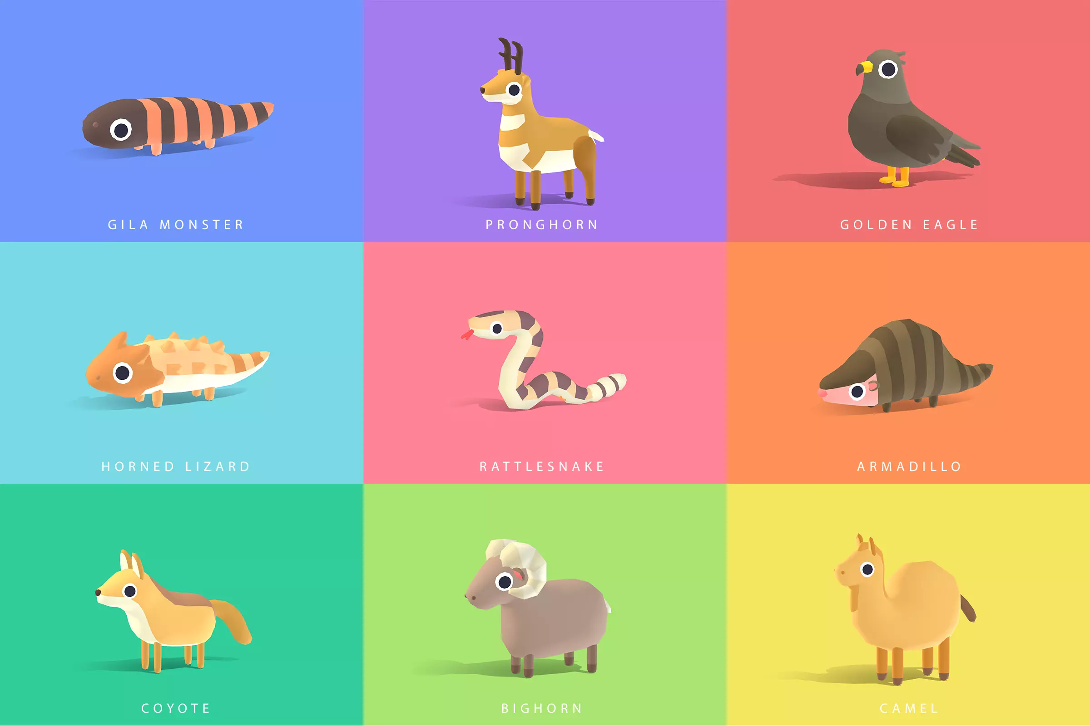
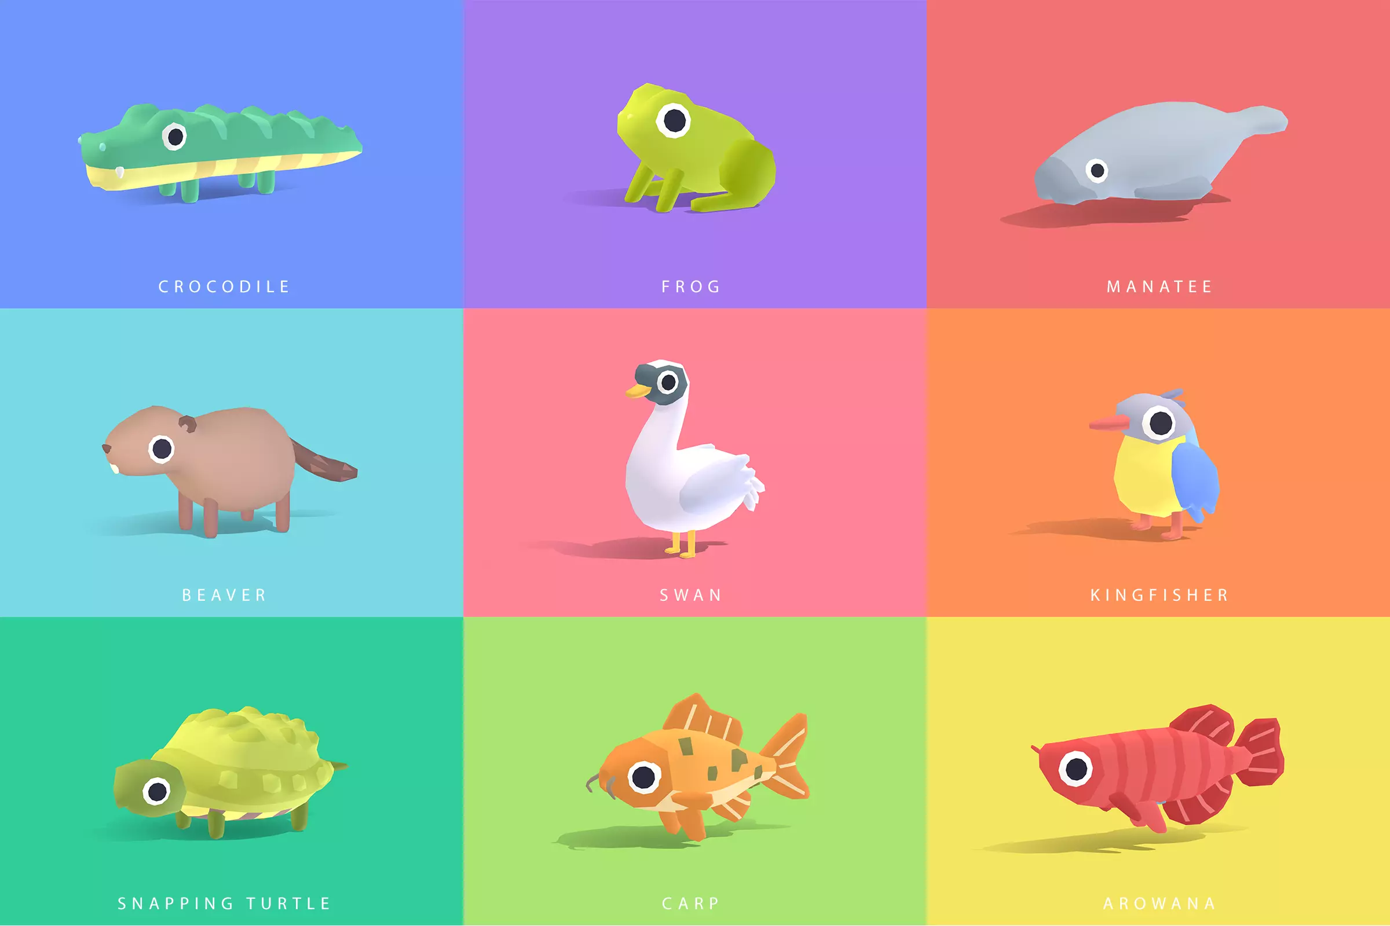
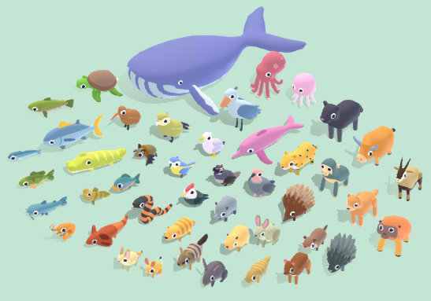
Get Baby | Safari | Worm & Fruit & Rat | Safari (18) : Cheetah, Elephant, Flamingo, Gazelle, Hippo, Hyena, Ostrich, Rhino, Zebra, Antelope, Baboon, Bison, Giraffe, Jackal, Lion, Lioness, Serval, Wildebeest.
Get Baby | Desert | Worm & Seeds & Rat | Desert (18) : Armadillo, Bighorn, Camel, Coyote, Gila Monster, Golden Eagle, Horned Lizard, Pronghorn, Rattlesnake, Fennec Fox, Gemsbok, Jackrabbit, Javelina, Jerboa, Meerkat, Porcupine, Vulture Woodpecker.
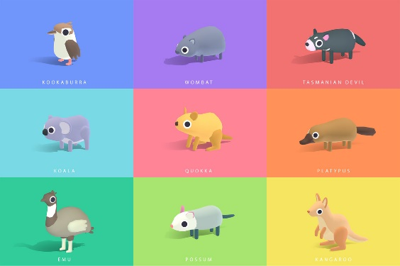
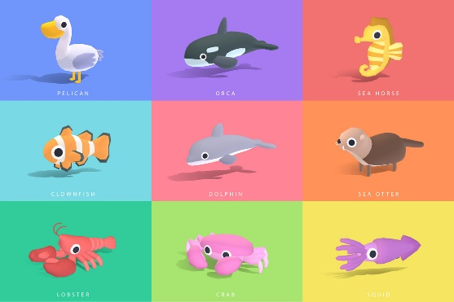
Get Animal | Sea | Fish & Seeds & Rat | Sea (18) : Clownfish, Crab, Dolphin, Lobster, Orca, Pelican, Sea Horse, Sea Otter, Squid, Jellyfish, Octopus, Prawn, Salmon, Sardine, Seagull, Tuna, Turtle, Whale.
Get Animal | Island | Fish & Fruit & Rat | Island (18) : Emu, Kangaroo, Koala, Kookaburra, Platypus, Possum, Quokka, Tasmanian Devil, Wombat, Bandicoot, Dingo, Echidna, Flying Fox, Frill-Necked Lizard, Kakapo, Kiwi, Numbat, Quail.
Get Animal | Arctic | Fish & Worm & Rat | Arctic (18) : Arctic Fox, Ox, Penguin, Polar Bear, Reindeer, Sea Lion, Snow Owl, Snow Weasel, Walrus, Beluga, Cougar, Hare, Husky, Lynx, Moose, Narwhal, Puffin, Snow Leopard.

 | Food (Wingspan) | Land (Magic The Gathering)
 | Seeds | Plains
 | Fruit | Forest
 | Worm | Mountain
 | Fish | Island
 | Rat | Swamp

